상품제안서
VC웨이브갤럭시 30수115g 1매 저렴한 호텔수건 | 상품코드: F29799

 |  |  |  |  |  |  | 02-412-0044 | www.easy1.co.kr
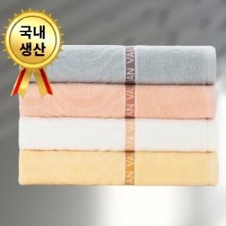

【상세/제작정보】 | 나염1도 / 종이케이스 무료! &gt; 100매 미만(15자 이내) 통합 자수비 별도문의 &gt; 100매 미만(15자 이상) 통합 자수비 별도협의 2P / 3P / 5P / 우산콤보세트 별도문의

【인쇄/포장옵션】 | 실크, 자수 / 종이케이스

【공급단가】 | 수량 | 100~ | 300~ | 500~ | 1,000~ | 3,000~
*VAT별도 | 단가 | 3,340원 | 3,280원 | 3,210원 | 3,080원 | 2,950원

【상품 URL】 | https://easy1.co.kr:443/src/goods_detail.php?gdno=29799

